01アリーナ アンケート集計（選択回答）
お客様アンケート結果
実施期間 | 令和7年5月21日～令和7年7月31日

施設名 | 盛岡市総合アリーナ

● 総合評価
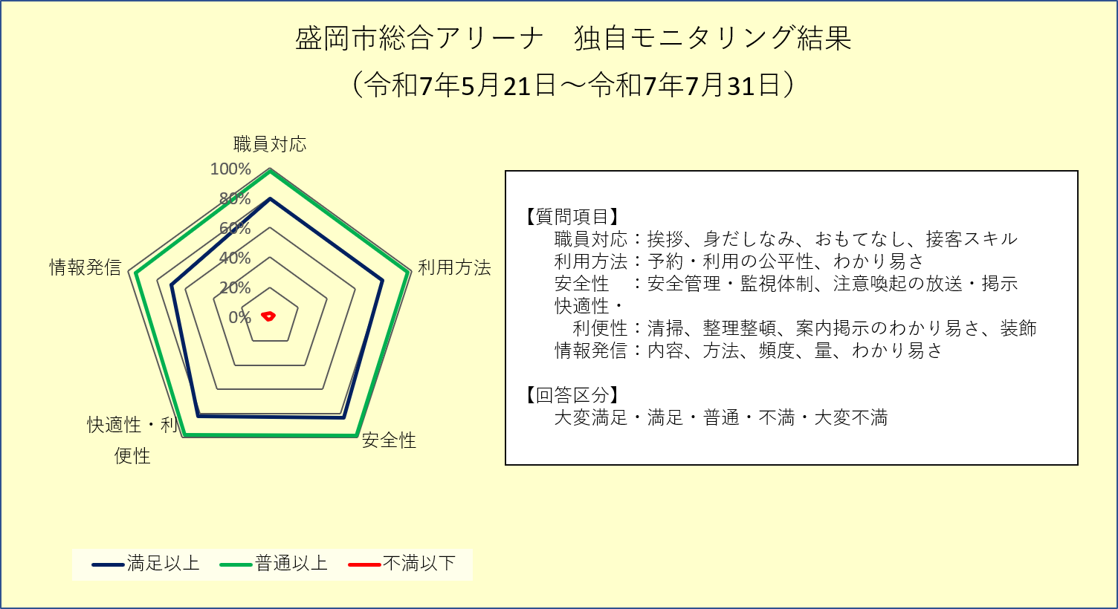

１） 職員の対応について
 | 選択肢 | 大変満足 | 満足 | 普通 | 不満 | 大変不満 | 未回答
 | 回答数 | 127 | 40 | 38 | 2 | 3 | 0
 | うち用紙 | 11 | 11 | 7 | 0 | 0 | 0
 | うちWeb回答 | 116 | 29 | 31 | 2 | 3 | 0

２） 利用方法について
 | 選択肢 | 大変満足 | 満足 | 普通 | 不満 | 大変不満 | 未回答
 | 回答数 | 123 | 43 | 38 | 3 | 3 | 0
 | うち用紙 | 9 | 10 | 9 | 1 | 0 | 0
 | うちWeb回答 | 114 | 33 | 29 | 2 | 3 | 0

３） 施設の安全性（ソフト面）について
 | 選択肢 | 大変満足 | 満足 | 普通 | 不満 | 大変不満 | 未回答
 | 回答数 | 129 | 47 | 31 | 0 | 3 | 0
 | うち用紙 | 8 | 14 | 7 | 0 | 0 | 0
 | うちWeb回答 | 121 | 33 | 24 | 0 | 3 | 0

４） 施設の快適性・利便性（ソフト面）について
 | 選択肢 | 大変満足 | 満足 | 普通 | 不満 | 大変不満 | 未回答
 | 回答数 | 130 | 43 | 32 | 2 | 3 | 0
 | うち用紙 | 9 | 11 | 9 | 0 | 0 | 0
 | うちWeb回答 | 121 | 32 | 23 | 2 | 3 | 0

５） 情報発信について
 | 選択肢 | 大変満足 | 満足 | 普通 | 不満 | 大変不満 | 未回答
 | 回答数 | 106 | 40 | 53 | 7 | 4 | 0
 | うち用紙 | 5 | 10 | 13 | 1 | 0 | 0
 | うちWeb回答 | 101 | 30 | 40 | 6 | 4 | 0

６） ご意見・ご要望など（自由回答）
 | 別シートへ

７） 回答者の年齢
 | 選択肢 | 中学生以上 | 20代 | 30代 | 40代 | 50代 | 60代 | 70代以上 | 未回答
 | 回答数 | 121 | 51 | 5 | 12 | 10 | 8 | 3 | 0
 | うち用紙 | 0 | 2 | 4 | 7 | 7 | 7 | 2 | 0
 | うちWeb回答 | 121 | 49 | 1 | 5 | 3 | 1 | 1 | 0

02総合プール アンケート集計（選択回答）
お客様アンケート結果
実施期間 | 令和7年5月21日～令和7年7月31日

施設名 | 盛岡市立総合プール

● 総合評価
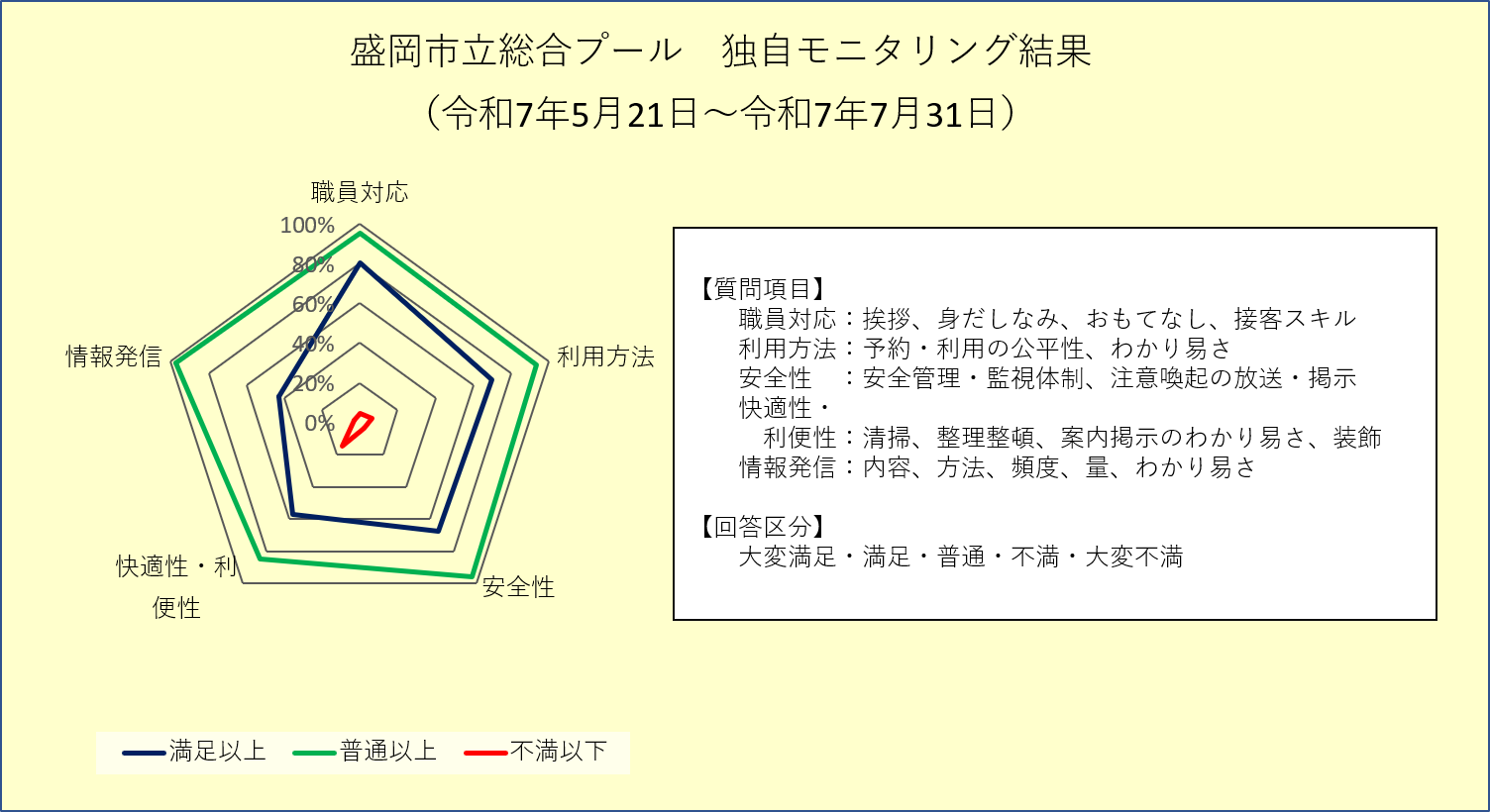

１） 職員の対応について
 | 選択肢 | 大変満足 | 満足 | 普通 | 不満 | 大変不満 | 未回答
 | 回答数 | 35 | 51 | 16 | 3 | 2 | 0
 | うち用紙 | 35 | 51 | 16 | 2 | 2 | 0
 | うちWeb回答 | 0 | 0 | 0 | 1 | 0 | 0

２） 利用方法について
 | 選択肢 | 大変満足 | 満足 | 普通 | 不満 | 大変不満 | 未回答
 | 回答数 | 22 | 53 | 25 | 3 | 4 | 0
 | うち用紙 | 21 | 53 | 25 | 3 | 4 | 0
 | うちWeb回答 | 1 | 0 | 0 | 0 | 0 | 0

３） 施設の安全性（ソフト面）について
 | 選択肢 | 大変満足 | 満足 | 普通 | 不満 | 大変不満 | 未回答
 | 回答数 | 24 | 47 | 30 | 3 | 1 | 2
 | うち用紙 | 23 | 47 | 30 | 3 | 1 | 2
 | うちWeb回答 | 1 | 0 | 0 | 0 | 0 | 0

 | ＊未回答は除く
４） 施設の快適性・利便性（ソフト面）について
 | 選択肢 | 大変満足 | 満足 | 普通 | 不満 | 大変不満 | 未回答
 | 回答数 | 21 | 40 | 30 | 12 | 4 | 0
 | うち用紙 | 20 | 40 | 30 | 12 | 4 | 0
 | うちWeb回答 | 1 | 0 | 0 | 0 | 0 | 0

５） 情報発信について
 | 選択肢 | 大変満足 | 満足 | 普通 | 不満 | 大変不満 | 未回答
 | 回答数 | 14 | 32 | 58 | 2 | 1 | 0
 | うち用紙 | 14 | 32 | 57 | 2 | 1 | 0
 | うちWeb回答 | 0 | 0 | 1 | 0 | 0 | 0

６） ご意見・ご要望など（自由回答）
 | 別シートへ

７） 回答者の年齢
 | 選択肢 | 中学生以上 | 20代 | 30代 | 40代 | 50代 | 60代 | 70代以上 | 未回答
 | 回答数 | 7 | 4 | 6 | 13 | 19 | 19 | 33 | 6
 | うち用紙 | 7 | 4 | 5 | 13 | 19 | 19 | 33 | 6
 | うちWeb回答 | 0 | 0 | 1 | 0 | 0 | 0 | 0 | 0

 | ＊未回答は除く

03都南プール アンケート集計（選択回答）
お客様アンケート結果
実施期間 | 令和7年7月12日～令和7年7月31日

施設名 | 盛岡市都南中央公園プール

● 総合評価
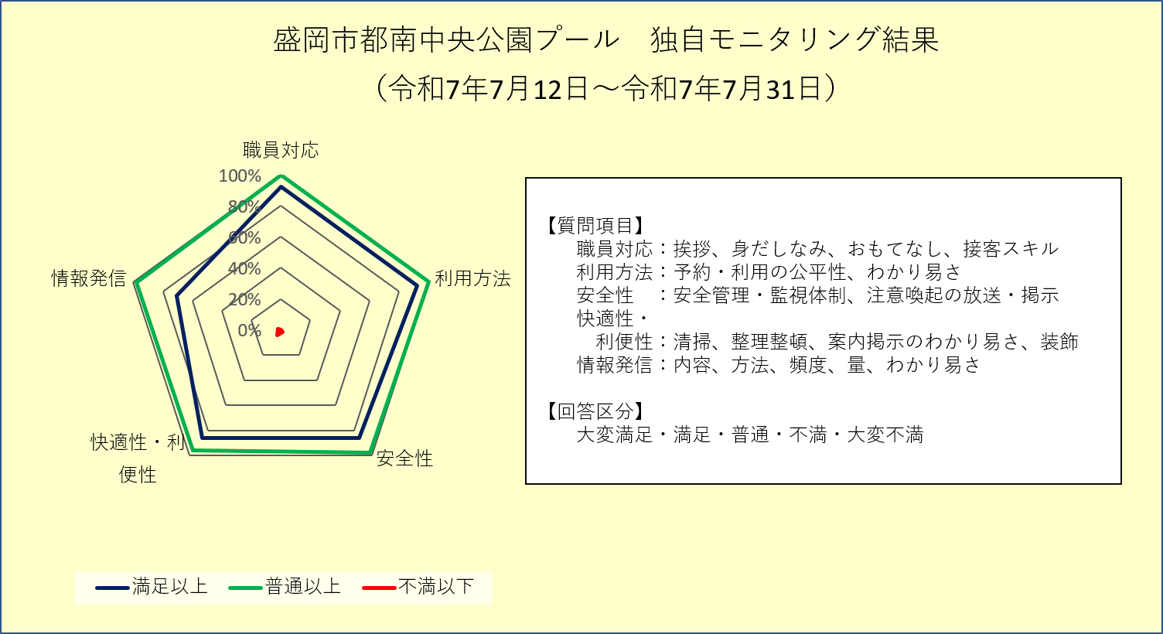

１） 職員の対応について
 | 選択肢 | 大変満足 | 満足 | 普通 | 不満 | 大変不満 | 未回答
 | 回答数 | 35 | 12 | 4 | 0 | 0 | 0
 | うち用紙 | 35 | 11 | 4 | 0 | 0 | 0
 | うちWeb回答 | 0 | 1 | 0 | 0 | 0 | 0

２） 利用方法について
 | 選択肢 | 大変満足 | 満足 | 普通 | 不満 | 大変不満 | 未回答
 | 回答数 | 35 | 12 | 4 | 0 | 0 | 0
 | うち用紙 | 35 | 11 | 4 | 0 | 0 | 0
 | うちWeb回答 | 0 | 1 | 0 | 0 | 0 | 0

３） 施設の安全性（ソフト面）について
 | 選択肢 | 大変満足 | 満足 | 普通 | 不満 | 大変不満 | 未回答
 | 回答数 | 33 | 11 | 6 | 1 | 0 | 0
 | うち用紙 | 33 | 10 | 6 | 1 | 0 | 0
 | うちWeb回答 | 0 | 1 | 0 | 0 | 0 | 0

４） 施設の快適性・利便性（ソフト面）について
 | 選択肢 | 大変満足 | 満足 | 普通 | 不満 | 大変不満 | 未回答
 | 回答数 | 33 | 11 | 5 | 2 | 0 | 0
 | うち用紙 | 33 | 10 | 5 | 2 | 0 | 0
 | うちWeb回答 | 0 | 1 | 0 | 0 | 0 | 0

５） 情報発信について
 | 選択肢 | 大変満足 | 満足 | 普通 | 不満 | 大変不満 | 未回答
 | 回答数 | 27 | 9 | 14 | 1 | 0 | 0
 | うち用紙 | 27 | 8 | 14 | 1 | 0 | 0
 | うちWeb回答 | 0 | 1 | 0 | 0 | 0 | 0

６） ご意見・ご要望など（自由回答）
 | 別シートへ

７） 回答者の年齢
 | 選択肢 | 中学生以上 | 20代 | 30代 | 40代 | 50代 | 60代 | 70代以上 | 未回答
 | 回答数 | 23 | 0 | 7 | 15 | 3 | 1 | 0 | 2
 | うち用紙 | 23 | 0 | 7 | 14 | 3 | 1 | 0 | 2
 | うちWeb回答 | 0 | 0 | 0 | 1 | 0 | 0 | 0 | 0

 | ＊未回答は除く

04夏アイスリンク アンケート集計（選択回答）
お客様アンケート結果
実施期間 | 令和7年5月21日～令和7年7月31日

施設名 | 盛岡市アイスリンク （夏期）

● 総合評価
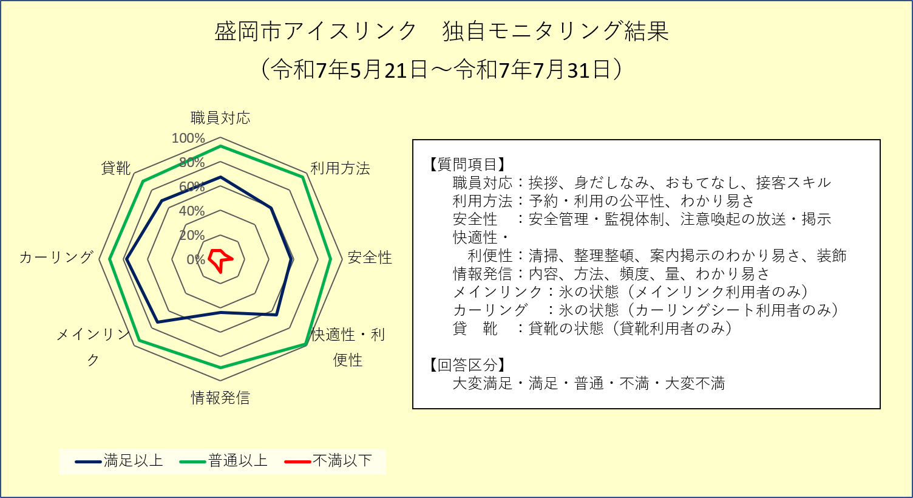

１） 職員の対応について
 | 選択肢 | 大変満足 | 満足 | 普通 | 不満 | 大変不満 | 未回答
 | 回答数 | 18 | 38 | 21 | 6 | 0 | 1
 | うち用紙 | 18 | 36 | 20 | 5 | 0 | 1
 | うちWeb回答 | 0 | 2 | 1 | 1 | 0 | 0

 | ＊未回答は除く
２） 利用方法について
 | 選択肢 | 大変満足 | 満足 | 普通 | 不満 | 大変不満 | 未回答
 | 回答数 | 13 | 36 | 30 | 3 | 1 | 1
 | うち用紙 | 12 | 36 | 28 | 3 | 0 | 1
 | うちWeb回答 | 1 | 0 | 2 | 0 | 1 | 0

 | ＊未回答は除く
３） 施設の安全性（ソフト面）について
 | 選択肢 | 大変満足 | 満足 | 普通 | 不満 | 大変不満 | 未回答
 | 回答数 | 12 | 36 | 27 | 4 | 4 | 1
 | うち用紙 | 11 | 36 | 26 | 4 | 2 | 1
 | うちWeb回答 | 1 | 0 | 1 | 0 | 2 | 0

 | ＊未回答は除く
４） 施設の快適性・利便性（ソフト面）について
 | 選択肢 | 大変満足 | 満足 | 普通 | 不満 | 大変不満 | 未回答
 | 回答数 | 17 | 37 | 28 | 0 | 1 | 1
 | うち用紙 | 16 | 36 | 26 | 0 | 1 | 1
 | うちWeb回答 | 1 | 1 | 2 | 0 | 0 | 0

 | ＊未回答は除く
５） 情報発信について
 | 選択肢 | 大変満足 | 満足 | 普通 | 不満 | 大変不満 | 未回答
 | 回答数 | 8 | 28 | 37 | 7 | 2 | 2
 | うち用紙 | 7 | 27 | 36 | 6 | 2 | 2
 | うちWeb回答 | 1 | 1 | 1 | 1 | 0 | 0

 | ＊未回答は除く
６） メインリンクの氷の状態について（メインリンク利用者のみ回答）
 | 選択肢 | 大変満足 | 満足 | 普通 | 不満 | 大変不満 | 未回答
 | 回答数 | 20 | 29 | 14 | 2 | 2 | 17
 | うち用紙 | 18 | 29 | 13 | 2 | 1 | 17
 | うちWeb回答 | 2 | 0 | 1 | 0 | 1 | 0

 | ＊未回答は除く
７） カーリングシートの氷の状態について（カーリングシート利用者のみ回答）
 | 選択肢 | 大変満足 | 満足 | 普通 | 不満 | 大変不満 | 未回答
 | 回答数 | 10 | 7 | 3 | 2 | 0 | 62
 | うち用紙 | 10 | 7 | 3 | 2 | 0 | 58
 | うちWeb回答 | 0 | 0 | 0 | 0 | 0 | 4

 | ＊未回答は除く
８） 貸靴の状態について（貸靴利用者のみ回答）
 | 選択肢 | 大変満足 | 満足 | 普通 | 不満 | 大変不満 | 未回答
 | 回答数 | 13 | 21 | 11 | 4 | 1 | 34
 | うち用紙 | 12 | 21 | 11 | 4 | 1 | 31
 | うちWeb回答 | 1 | 0 | 0 | 0 | 0 | 3

 | ＊未回答は除く
９） ご意見・ご要望など（自由回答）
 | 別シートへ

１０） 回答者の年齢
 | 選択肢 | 中学生以上 | 20代 | 30代 | 40代 | 50代 | 60代 | 70代以上 | 未回答
 | 回答数 | 7 | 8 | 17 | 22 | 10 | 8 | 2 | 10
 | うち用紙 | 7 | 8 | 17 | 18 | 10 | 8 | 2 | 10
 | うちWeb回答 | 0 | 0 | 0 | 4 | 0 | 0 | 0 | 0

 | ＊未回答は除く

05盛体G アンケート集計（選択回答）
お客様アンケート結果
実施期間 | 令和7年5月21日～令和7年7月31日

施設名 | 盛岡体育館・盛岡市太田橋野球場

● 総合評価
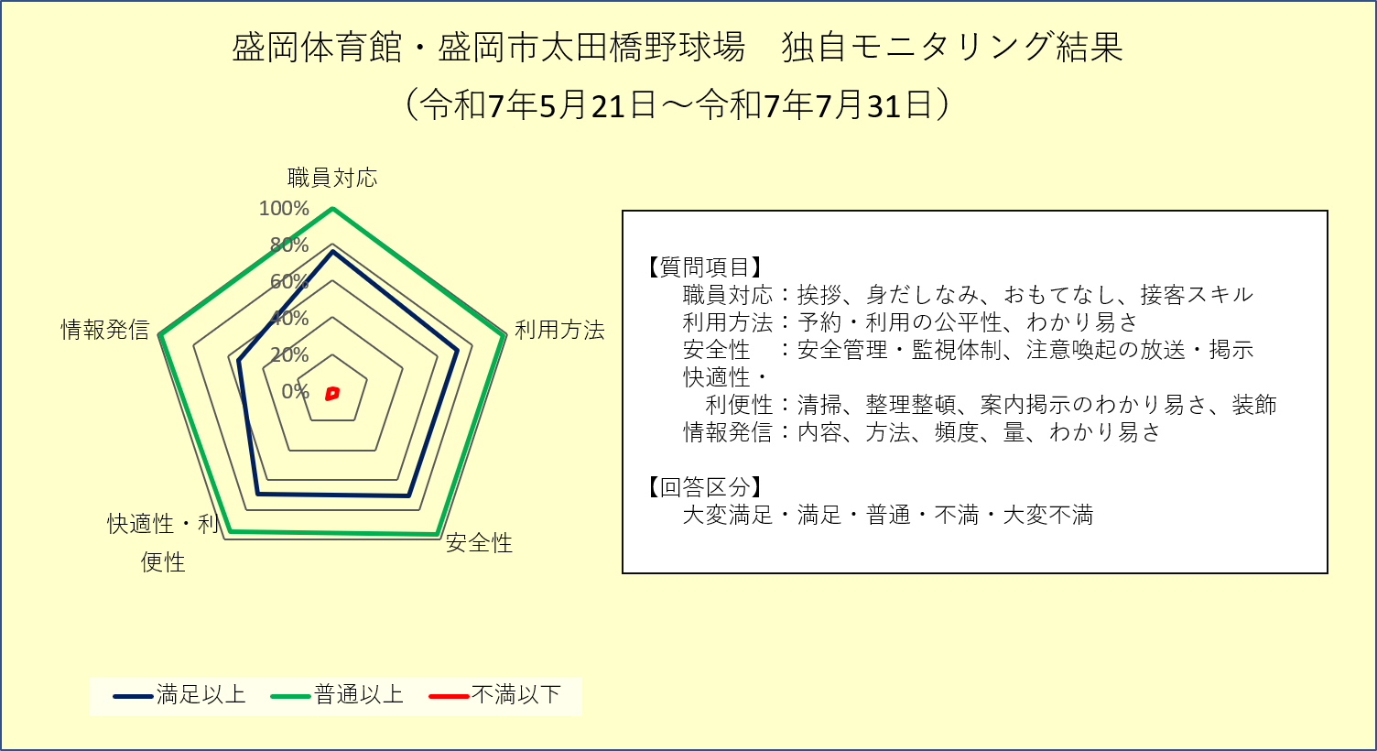

１） 職員の対応について
 | 選択肢 | 大変満足 | 満足 | 普通 | 不満 | 大変不満 | 未回答
 | 回答数 | 51 | 36 | 27 | 0 | 1 | 0
 | うち用紙 | 45 | 35 | 24 | 0 | 1 | 0
 | うちWeb回答 | 6 | 1 | 3 | 0 | 0 | 0

２） 利用方法について
 | 選択肢 | 大変満足 | 満足 | 普通 | 不満 | 大変不満 | 未回答
 | 回答数 | 51 | 31 | 30 | 2 | 1 | 0
 | うち用紙 | 45 | 30 | 28 | 1 | 1 | 0
 | うちWeb回答 | 6 | 1 | 2 | 1 | 0 | 0

３） 施設の安全性（ソフト面）について
 | 選択肢 | 大変満足 | 満足 | 普通 | 不満 | 大変不満 | 未回答
 | 回答数 | 45 | 36 | 30 | 3 | 1 | 0
 | うち用紙 | 39 | 35 | 28 | 2 | 1 | 0
 | うちWeb回答 | 6 | 1 | 2 | 1 | 0 | 0

４） 施設の快適性・利便性（ソフト面）について
 | 選択肢 | 大変満足 | 満足 | 普通 | 不満 | 大変不満 | 未回答
 | 回答数 | 44 | 36 | 29 | 4 | 2 | 0
 | うち用紙 | 38 | 35 | 26 | 4 | 2 | 0
 | うちWeb回答 | 6 | 1 | 3 | 0 | 0 | 0

５） 情報発信について
 | 選択肢 | 大変満足 | 満足 | 普通 | 不満 | 大変不満 | 未回答
 | 回答数 | 36 | 26 | 51 | 1 | 1 | 0
 | うち用紙 | 31 | 25 | 47 | 1 | 1 | 0
 | うちWeb回答 | 5 | 1 | 4 | 0 | 0 | 0

６） ご意見・ご要望など（自由回答）
 | 別シートへ

７） 回答者の年齢
 | 選択肢 | 中学生以上 | 20代 | 30代 | 40代 | 50代 | 60代 | 70代以上 | 未回答
 | 回答数 | 36 | 19 | 11 | 11 | 9 | 17 | 12 | 0
 | うち用紙 | 34 | 15 | 10 | 11 | 9 | 14 | 12 | 0
 | うちWeb回答 | 2 | 4 | 1 | 0 | 0 | 3 | 0 | 0

06武道館 アンケート集計（選択回答）
お客様アンケート結果
実施期間 | 令和7年5月21日～令和7年7月31日

施設名 | 盛岡市立武道館

● 総合評価
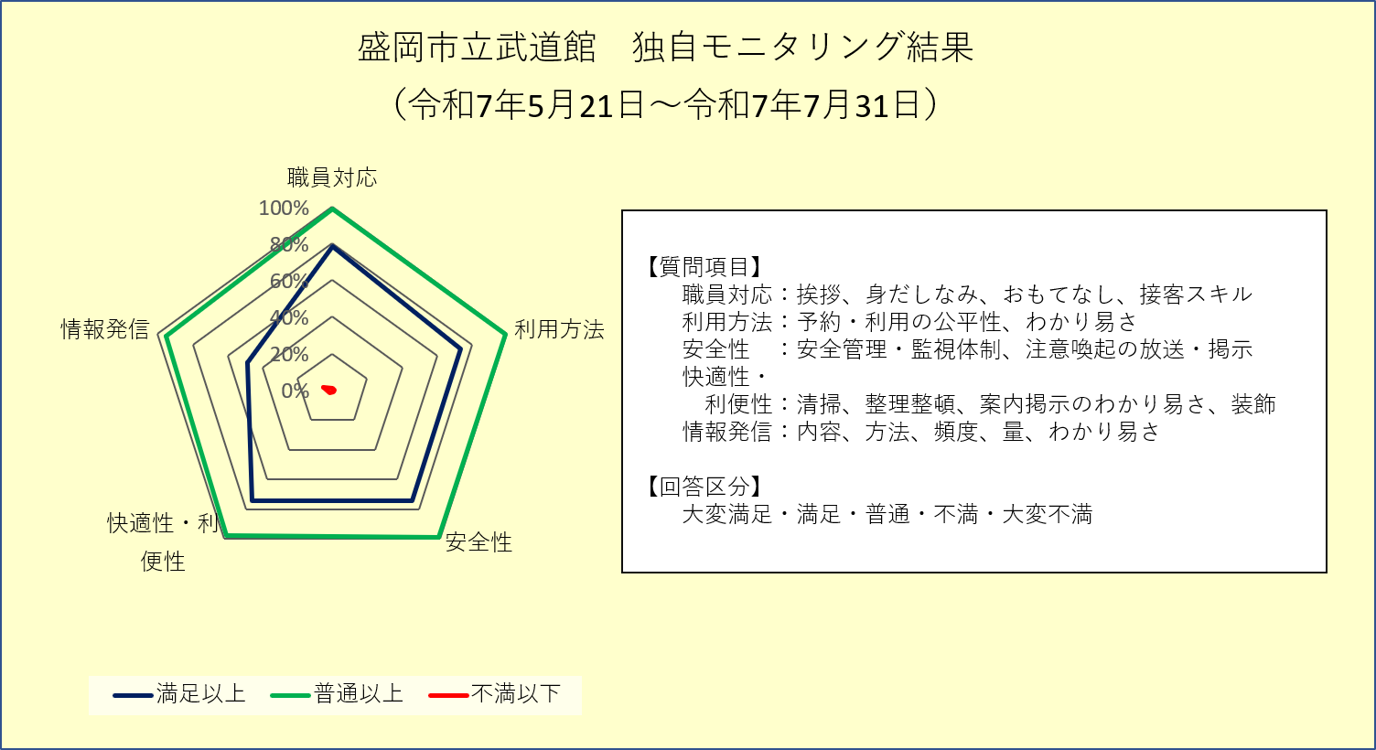

１） 職員の対応について
 | 選択肢 | 大変満足 | 満足 | 普通 | 不満 | 大変不満 | 未回答
 | 回答数 | 38 | 41 | 21 | 1 | 0 | 0
 | うち用紙 | 17 | 36 | 18 | 1 | 0 | 0
 | うちWeb回答 | 21 | 5 | 3 | 0 | 0 | 0

２） 利用方法について
 | 選択肢 | 大変満足 | 満足 | 普通 | 不満 | 大変不満 | 未回答
 | 回答数 | 37 | 37 | 26 | 1 | 0 | 0
 | うち用紙 | 15 | 33 | 24 | 0 | 0 | 0
 | うちWeb回答 | 22 | 4 | 2 | 1 | 0 | 0

３） 施設の安全性（ソフト面）について
 | 選択肢 | 大変満足 | 満足 | 普通 | 不満 | 大変不満 | 未回答
 | 回答数 | 30 | 45 | 25 | 1 | 0 | 0
 | うち用紙 | 9 | 41 | 22 | 0 | 0 | 0
 | うちWeb回答 | 21 | 4 | 3 | 1 | 0 | 0

４） 施設の快適性・利便性（ソフト面）について
 | 選択肢 | 大変満足 | 満足 | 普通 | 不満 | 大変不満 | 未回答
 | 回答数 | 33 | 42 | 24 | 1 | 1 | 0
 | うち用紙 | 11 | 39 | 21 | 1 | 0 | 0
 | うちWeb回答 | 22 | 3 | 3 | 0 | 1 | 0

５） 情報発信について
 | 選択肢 | 大変満足 | 満足 | 普通 | 不満 | 大変不満 | 未回答
 | 回答数 | 18 | 31 | 47 | 5 | 0 | 0
 | うち用紙 | 6 | 23 | 42 | 1 | 0 | 0
 | うちWeb回答 | 12 | 8 | 5 | 4 | 0 | 0

６） ご意見・ご要望など（自由回答）
 | 別シートへ

７） 回答者の年齢
 | 選択肢 | 中学生以上 | 20代 | 30代 | 40代 | 50代 | 60代 | 70代以上 | 未回答
 | 回答数 | 0 | 4 | 8 | 19 | 23 | 27 | 20 | 0
 | うち用紙 | 0 | 3 | 3 | 10 | 16 | 22 | 18 | 0
 | うちWeb回答 | 0 | 1 | 5 | 9 | 7 | 5 | 2 | 0

07弓道場 アンケート集計（選択回答）
お客様アンケート結果
実施期間 | 令和7年5月21日～令和7年7月31日

施設名 | 盛岡市弓道場

● 総合評価
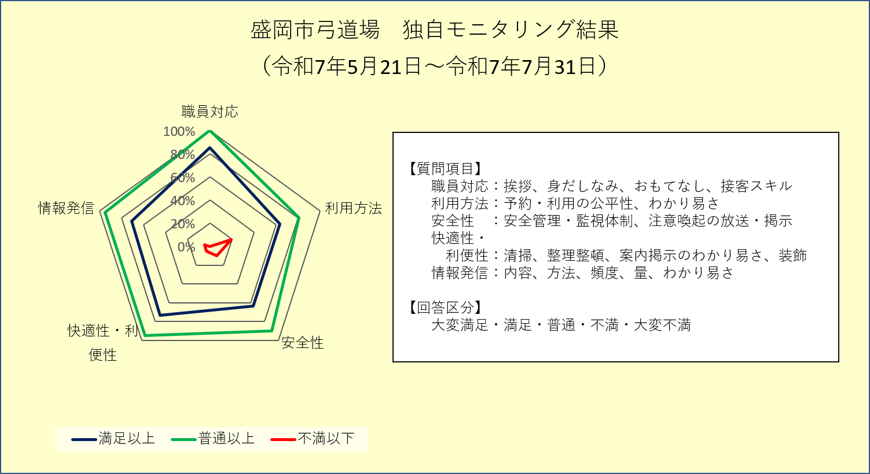

１） 職員の対応について
 | 選択肢 | 大変満足 | 満足 | 普通 | 不満 | 大変不満 | 未回答
 | 回答数 | 21 | 14 | 6 | 0 | 0 | 0
 | うち用紙 | 16 | 13 | 6 | 0 | 0 | 0
 | うちWeb回答 | 5 | 1 | 0 | 0 | 0 | 0

２） 利用方法について
 | 選択肢 | 大変満足 | 満足 | 普通 | 不満 | 大変不満 | 未回答
 | 回答数 | 10 | 16 | 7 | 7 | 1 | 0
 | うち用紙 | 8 | 15 | 5 | 7 | 0 | 0
 | うちWeb回答 | 2 | 1 | 2 | 0 | 1 | 0

３） 施設の安全性（ソフト面）について
 | 選択肢 | 大変満足 | 満足 | 普通 | 不満 | 大変不満 | 未回答
 | 回答数 | 15 | 11 | 11 | 3 | 1 | 0
 | うち用紙 | 11 | 10 | 10 | 3 | 1 | 0
 | うちWeb回答 | 4 | 1 | 1 | 0 | 0 | 0

４） 施設の快適性・利便性（ソフト面）について
 | 選択肢 | 大変満足 | 満足 | 普通 | 不満 | 大変不満 | 未回答
 | 回答数 | 16 | 14 | 9 | 2 | 0 | 0
 | うち用紙 | 11 | 13 | 9 | 2 | 0 | 0
 | うちWeb回答 | 5 | 1 | 0 | 0 | 0 | 0

５） 情報発信について
 | 選択肢 | 大変満足 | 満足 | 普通 | 不満 | 大変不満 | 未回答
 | 回答数 | 11 | 18 | 10 | 0 | 2 | 0
 | うち用紙 | 7 | 17 | 9 | 0 | 2 | 0
 | うちWeb回答 | 4 | 1 | 1 | 0 | 0 | 0

６） ご意見・ご要望など（自由回答）
 | 別シートへ

７） 回答者の年齢
 | 選択肢 | 中学生以上 | 20代 | 30代 | 40代 | 50代 | 60代 | 70代以上 | 未回答
 | 回答数 | 6 | 1 | 3 | 8 | 6 | 9 | 8 | 0
 | うち用紙 | 3 | 1 | 3 | 8 | 5 | 8 | 7 | 0
 | うちWeb回答 | 3 | 0 | 0 | 0 | 1 | 1 | 1 | 0

08南公園 アンケート集計（選択回答）
お客様アンケート結果
実施期間 | 令和7年5月21日～令和7年7月31日

施設名 | 盛岡南公園球技場

● 総合評価
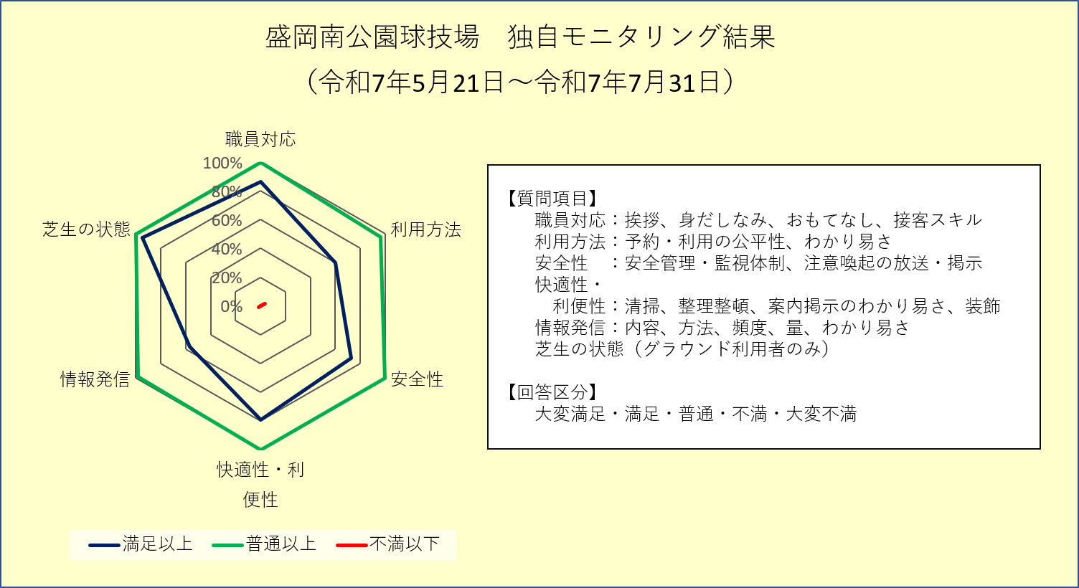

１） 職員の対応について
 | 選択肢 | 大変満足 | 満足 | 普通 | 不満 | 大変不満 | 未回答
 | 回答数 | 28 | 23 | 8 | 0 | 0 | 0
 | うち用紙 | 25 | 21 | 6 | 0 | 0 | 0
 | うちWeb回答 | 3 | 2 | 2 | 0 | 0 | 0

２） 利用方法について
 | 選択肢 | 大変満足 | 満足 | 普通 | 不満 | 大変不満 | 未回答
 | 回答数 | 13 | 20 | 20 | 2 | 0 | 4
 | うち用紙 | 12 | 19 | 16 | 1 | 0 | 4
 | うちWeb回答 | 1 | 1 | 4 | 1 | 0 | 0

 | ＊未回答は除く
３） 施設の安全性（ソフト面）について
 | 選択肢 | 大変満足 | 満足 | 普通 | 不満 | 大変不満 | 未回答
 | 回答数 | 20 | 23 | 16 | 0 | 0 | 0
 | うち用紙 | 17 | 22 | 13 | 0 | 0 | 0
 | うちWeb回答 | 3 | 1 | 3 | 0 | 0 | 0

４） 施設の快適性・利便性（ソフト面）について
 | 選択肢 | 大変満足 | 満足 | 普通 | 不満 | 大変不満 | 未回答
 | 回答数 | 22 | 24 | 12 | 0 | 0 | 1
 | うち用紙 | 18 | 23 | 10 | 0 | 0 | 1
 | うちWeb回答 | 4 | 1 | 2 | 0 | 0 | 0

 | ＊未回答は除く
５） 情報発信について
 | 選択肢 | 大変満足 | 満足 | 普通 | 不満 | 大変不満 | 未回答
 | 回答数 | 12 | 21 | 24 | 1 | 0 | 1
 | うち用紙 | 9 | 21 | 21 | 0 | 0 | 1
 | うちWeb回答 | 3 | 0 | 3 | 1 | 0 | 0

 | ＊未回答は除く
６） グラウンドの芝生の状態について（グラウンド利用者のみ回答）
 | 選択肢 | 大変満足 | 満足 | 普通 | 不満 | 大変不満 | 未回答
 | 回答数 | 38 | 18 | 3 | 0 | 0 | 0
 | うち用紙 | 32 | 17 | 3 | 0 | 0 | 0
 | うちWeb回答 | 6 | 1 | 0 | 0 | 0 | 0

７） ご意見・ご要望など（自由回答）
 | 別シートへ

８） 回答者の年齢
 | 選択肢 | 中学生以上 | 20代 | 30代 | 40代 | 50代 | 60代 | 70代以上 | 未回答
 | 回答数 | 1 | 7 | 16 | 21 | 11 | 2 | 1 | 0
 | うち用紙 | 1 | 7 | 13 | 19 | 9 | 2 | 1 | 0
 | うちWeb回答 | 0 | 0 | 3 | 2 | 2 | 0 | 0 | 0

09太田TC アンケート集計（選択回答）
お客様アンケート結果
実施期間 | 令和7年5月21日～令和7年7月31日

施設名 | 盛岡市立太田テニスコート

● 総合評価
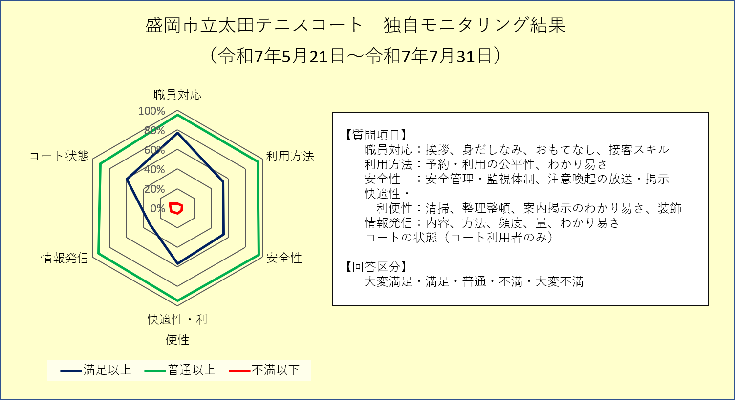

１） 職員の対応について
 | 選択肢 | 大変満足 | 満足 | 普通 | 不満 | 大変不満 | 未回答
 | 回答数 | 32 | 54 | 21 | 2 | 3 | 0
 | うち用紙 | 29 | 54 | 21 | 2 | 2 | 0
 | うちWeb回答 | 3 | 0 | 0 | 0 | 1 | 0

２） 利用方法について
 | 選択肢 | 大変満足 | 満足 | 普通 | 不満 | 大変不満 | 未回答
 | 回答数 | 21 | 39 | 46 | 4 | 2 | 0
 | うち用紙 | 19 | 39 | 45 | 4 | 1 | 0
 | うちWeb回答 | 2 | 0 | 1 | 0 | 1 | 0

３） 施設の安全性（ソフト面）について
 | 選択肢 | 大変満足 | 満足 | 普通 | 不満 | 大変不満 | 未回答
 | 回答数 | 20 | 40 | 46 | 4 | 1 | 1
 | うち用紙 | 18 | 40 | 45 | 4 | 0 | 1
 | うちWeb回答 | 2 | 0 | 1 | 0 | 1 | 0

 | ＊未回答は除く
４） 施設の快適性・利便性（ソフト面）について
 | 選択肢 | 大変満足 | 満足 | 普通 | 不満 | 大変不満 | 未回答
 | 回答数 | 21 | 42 | 42 | 3 | 3 | 1
 | うち用紙 | 19 | 42 | 41 | 3 | 2 | 1
 | うちWeb回答 | 2 | 0 | 1 | 0 | 1 | 0

 | ＊未回答は除く
５） 情報発信について
 | 選択肢 | 大変満足 | 満足 | 普通 | 不満 | 大変不満 | 未回答
 | 回答数 | 15 | 21 | 67 | 8 | 0 | 1
 | うち用紙 | 13 | 21 | 66 | 7 | 0 | 1
 | うちWeb回答 | 2 | 0 | 1 | 1 | 0 | 0

 | ＊未回答は除く
６） コートの状態について
 | 選択肢 | 大変満足 | 満足 | 普通 | 不満 | 大変不満 | 未回答
 | 回答数 | 22 | 44 | 35 | 8 | 2 | 1
 | うち用紙 | 20 | 44 | 35 | 8 | 0 | 1
 | うちWeb回答 | 2 | 0 | 0 | 0 | 2 | 0

 | ＊未回答は除く
６） ご意見・ご要望など（自由回答）
 | 別シートへ

７） 回答者の年齢
 | 選択肢 | 中学生以上 | 20代 | 30代 | 40代 | 50代 | 60代 | 70代以上 | 未回答
 | 回答数 | 16 | 0 | 7 | 13 | 19 | 31 | 23 | 3
 | うち用紙 | 14 | 0 | 7 | 13 | 18 | 31 | 22 | 3
 | うちWeb回答 | 2 | 0 | 0 | 0 | 1 | 0 | 1 | 0

 | ＊未回答は除く

10綱取 アンケート集計（選択回答）
お客様アンケート結果
実施期間 | 令和7年5月21日～令和7年7月31日

施設名 | 盛岡市立綱取スポーツセンター

● 総合評価
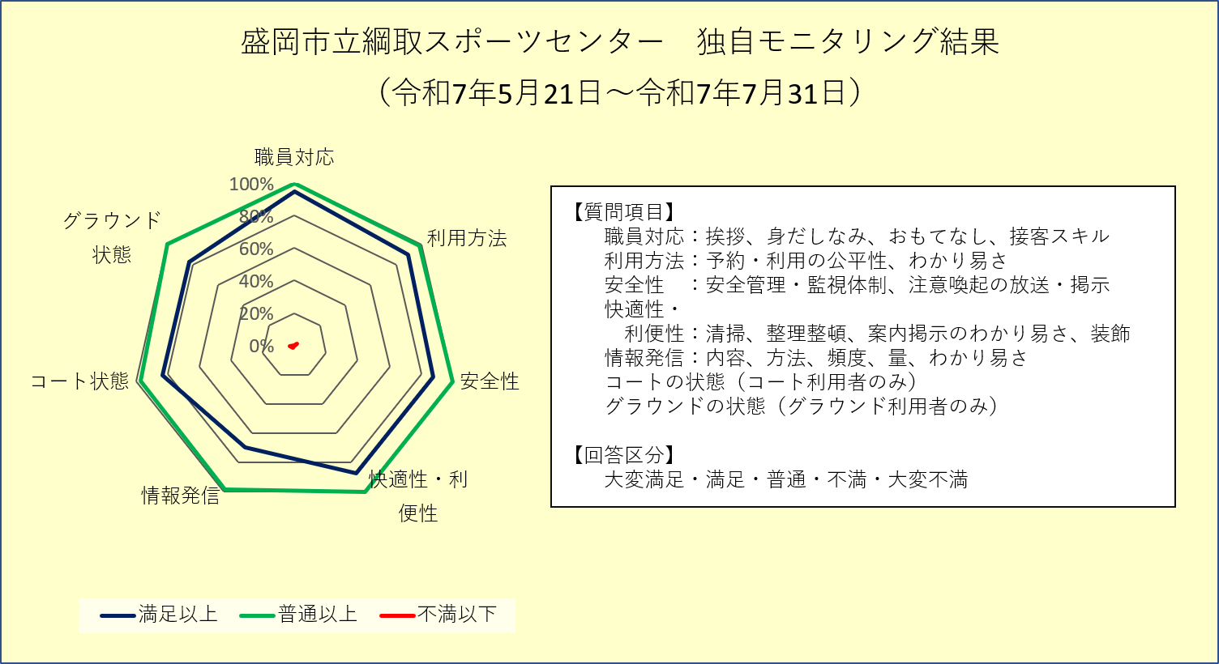

１） 職員の対応について
 | 選択肢 | 大変満足 | 満足 | 普通 | 不満 | 大変不満 | 未回答
 | 回答数 | 48 | 5 | 3 | 0 | 0 | 0
 | うち用紙 | 44 | 5 | 3 | 0 | 0 | 0
 | うちWeb回答 | 4 | 0 | 0 | 0 | 0 | 0

２） 利用方法について
 | 選択肢 | 大変満足 | 満足 | 普通 | 不満 | 大変不満 | 未回答
 | 回答数 | 47 | 3 | 5 | 1 | 0 | 0
 | うち用紙 | 44 | 2 | 5 | 1 | 0 | 0
 | うちWeb回答 | 3 | 1 | 0 | 0 | 0 | 0

３） 施設の安全性（ソフト面）について
 | 選択肢 | 大変満足 | 満足 | 普通 | 不満 | 大変不満 | 未回答
 | 回答数 | 40 | 9 | 7 | 0 | 0 | 0
 | うち用紙 | 38 | 8 | 6 | 0 | 0 | 0
 | うちWeb回答 | 2 | 1 | 1 | 0 | 0 | 0

４） 施設の快適性・利便性（ソフト面）について
 | 選択肢 | 大変満足 | 満足 | 普通 | 不満 | 大変不満 | 未回答
 | 回答数 | 31 | 18 | 7 | 0 | 0 | 0
 | うち用紙 | 29 | 17 | 6 | 0 | 0 | 0
 | うちWeb回答 | 2 | 1 | 1 | 0 | 0 | 0

５） 情報発信について
 | 選択肢 | 大変満足 | 満足 | 普通 | 不満 | 大変不満 | 未回答
 | 回答数 | 29 | 10 | 16 | 1 | 0 | 0
 | うち用紙 | 28 | 9 | 15 | 0 | 0 | 0
 | うちWeb回答 | 1 | 1 | 1 | 1 | 0 | 0

６） コートの状態について
 | 選択肢 | 大変満足 | 満足 | 普通 | 不満 | 大変不満 | 未回答
 | 回答数 | 24 | 6 | 5 | 1 | 0 | 0
 | うち用紙 | 22 | 5 | 5 | 1 | 0 | 0
 | うちWeb回答 | 2 | 1 | 0 | 0 | 0 | 0

７） グラウンドの状態について
 | 選択肢 | 大変満足 | 満足 | 普通 | 不満 | 大変不満 | 未回答
 | 回答数 | 21 | 3 | 5 | 0 | 0 | 0
 | うち用紙 | 19 | 3 | 4 | 0 | 0 | 0
 | うちWeb回答 | 2 | 0 | 1 | 0 | 0 | 0

８） ご意見・ご要望など（自由回答）
 | 別シートへ

９） 回答者の年齢
 | 選択肢 | 中学生以上 | 20代 | 30代 | 40代 | 50代 | 60代 | 70代以上 | 未回答
 | 回答数 | 6 | 7 | 11 | 22 | 3 | 3 | 4 | 0
 | うち用紙 | 6 | 7 | 10 | 19 | 3 | 3 | 4 | 0
 | うちWeb回答 | 0 | 0 | 1 | 3 | 0 | 0 | 0 | 0

11玉山G アンケート集計（選択回答）
お客様アンケート結果
実施期間 | 令和7年5月21日～令和7年7月31日

施設名 | 盛岡市渋民運動公園・盛岡市立玉山運動場

● 総合評価
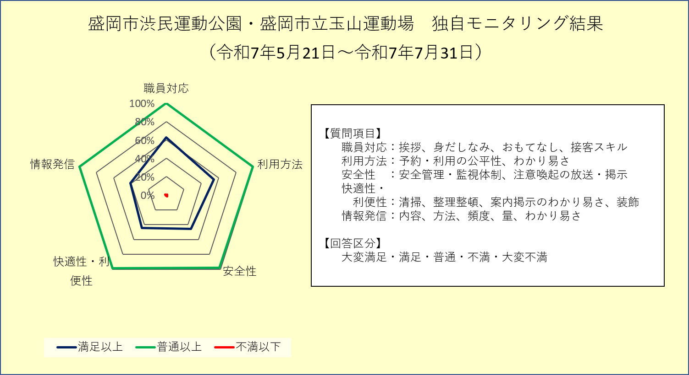

１） 職員の対応について
 | 選択肢 | 大変満足 | 満足 | 普通 | 不満 | 大変不満 | 未回答
 | 回答数 | 21 | 45 | 39 | 0 | 0 | 0
 | うち用紙 | 20 | 45 | 39 | 0 | 0 | 0
 | うちWeb回答 | 1 | 0 | 0 | 0 | 0 | 0

２） 利用方法について
 | 選択肢 | 大変満足 | 満足 | 普通 | 不満 | 大変不満 | 未回答
 | 回答数 | 22 | 35 | 47 | 1 | 0 | 0
 | うち用紙 | 21 | 35 | 47 | 1 | 0 | 0
 | うちWeb回答 | 1 | 0 | 0 | 0 | 0 | 0

３） 施設の安全性（ソフト面）について
 | 選択肢 | 大変満足 | 満足 | 普通 | 不満 | 大変不満 | 未回答
 | 回答数 | 19 | 29 | 55 | 2 | 0 | 0
 | うち用紙 | 18 | 29 | 55 | 2 | 0 | 0
 | うちWeb回答 | 1 | 0 | 0 | 0 | 0 | 0

４） 施設の快適性・利便性（ソフト面）について
 | 選択肢 | 大変満足 | 満足 | 普通 | 不満 | 大変不満 | 未回答
 | 回答数 | 18 | 29 | 57 | 1 | 0 | 0
 | うち用紙 | 17 | 29 | 57 | 1 | 0 | 0
 | うちWeb回答 | 1 | 0 | 0 | 0 | 0 | 0

５） 情報発信について
 | 選択肢 | 大変満足 | 満足 | 普通 | 不満 | 大変不満 | 未回答
 | 回答数 | 17 | 26 | 61 | 1 | 0 | 0
 | うち用紙 | 16 | 26 | 61 | 1 | 0 | 0
 | うちWeb回答 | 1 | 0 | 0 | 0 | 0 | 0

６） ご意見・ご要望など（自由回答）
 | 別シートへ

７） 回答者の年齢
 | 選択肢 | 中学生以上 | 20代 | 30代 | 40代 | 50代 | 60代 | 70代以上 | 未回答
 | 回答数 | 5 | 13 | 23 | 19 | 14 | 20 | 9 | 2
 | うち用紙 | 5 | 13 | 22 | 19 | 14 | 20 | 9 | 2
 | うちWeb回答 | 0 | 0 | 1 | 0 | 0 | 0 | 0 | 0

 | ＊未回答は除く

